ЦРС СиП (2018)
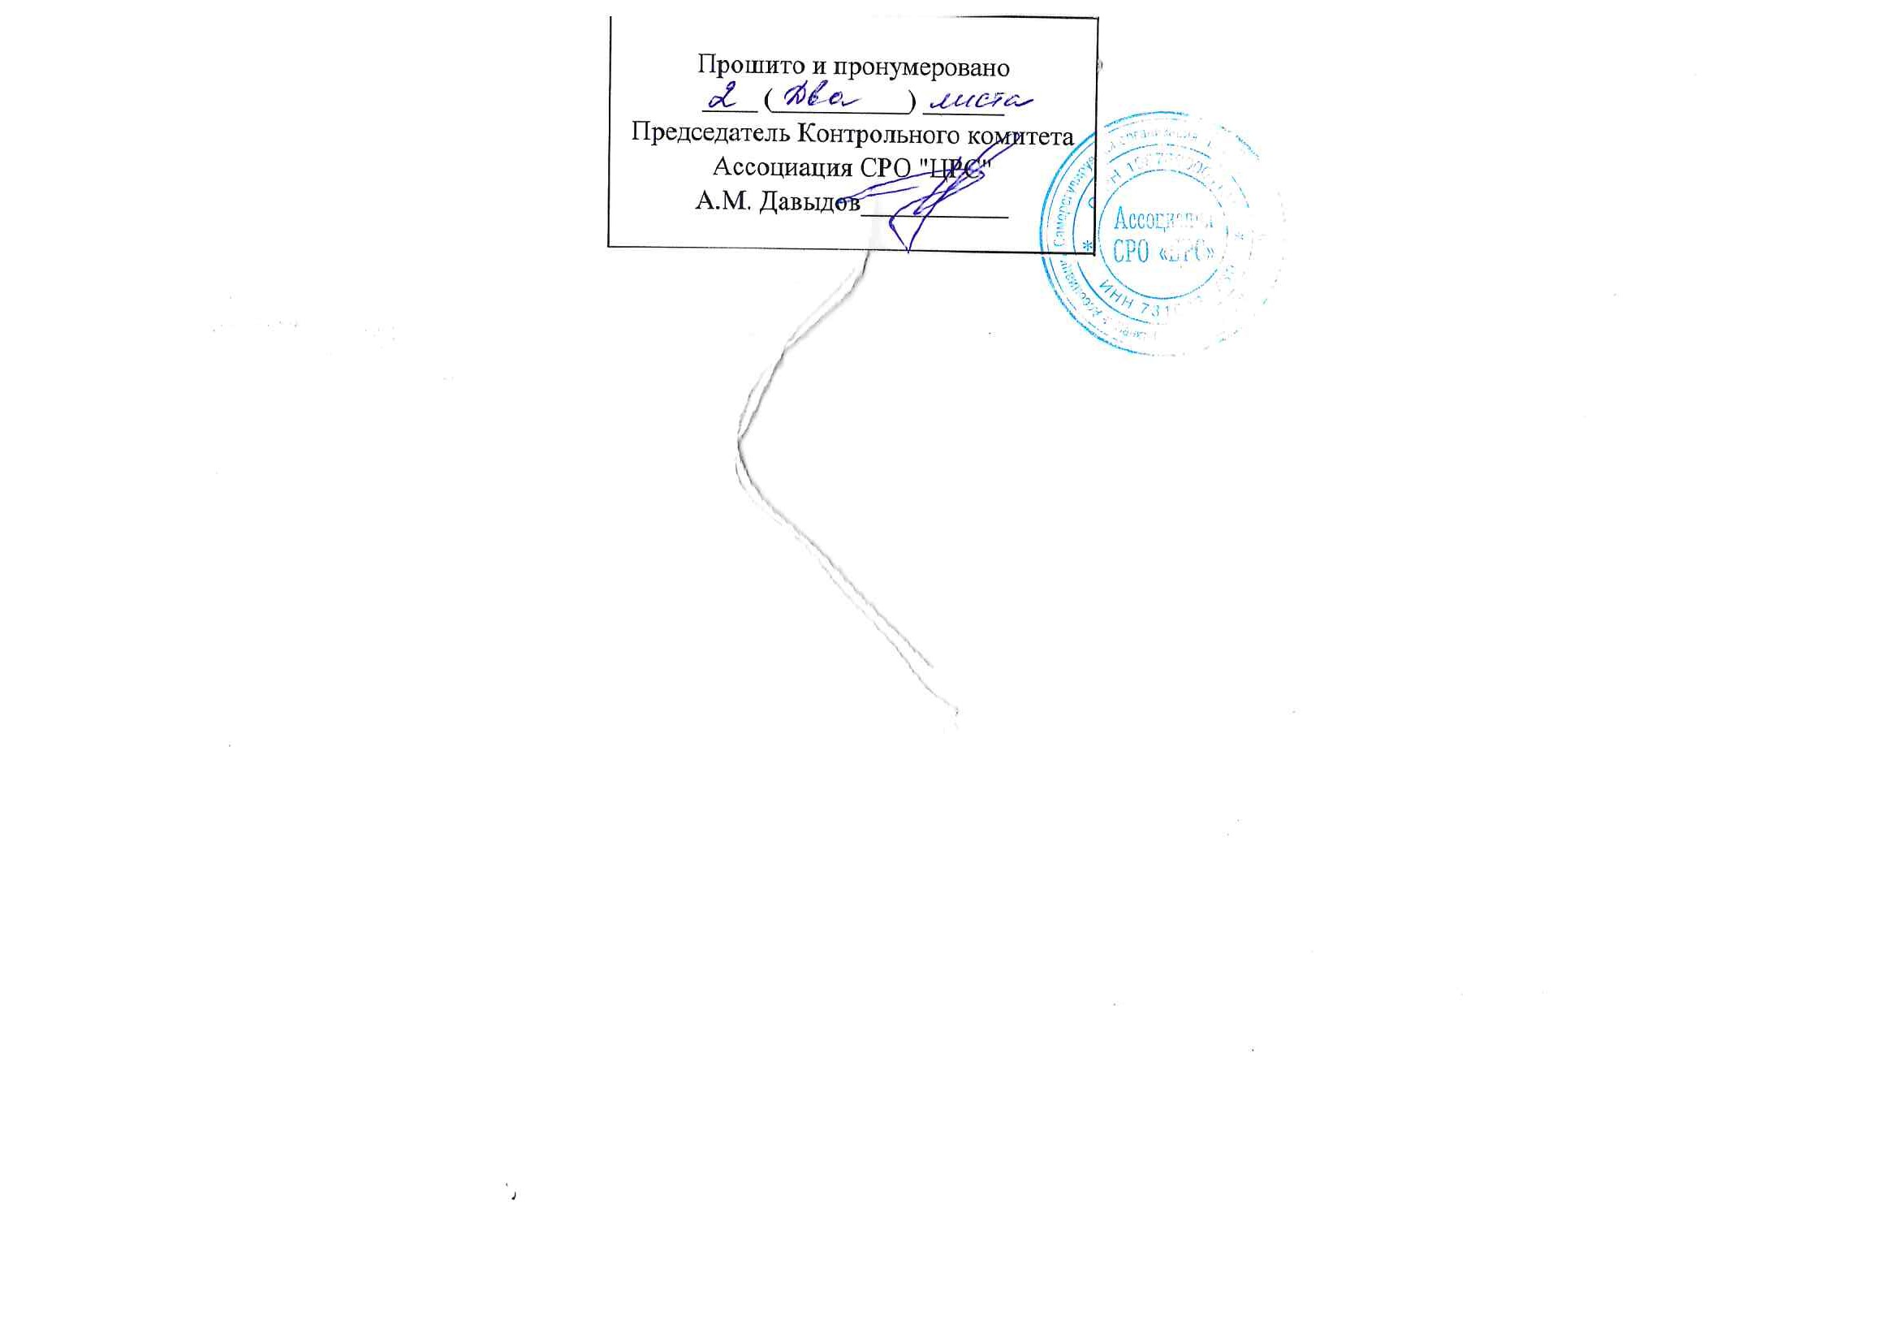
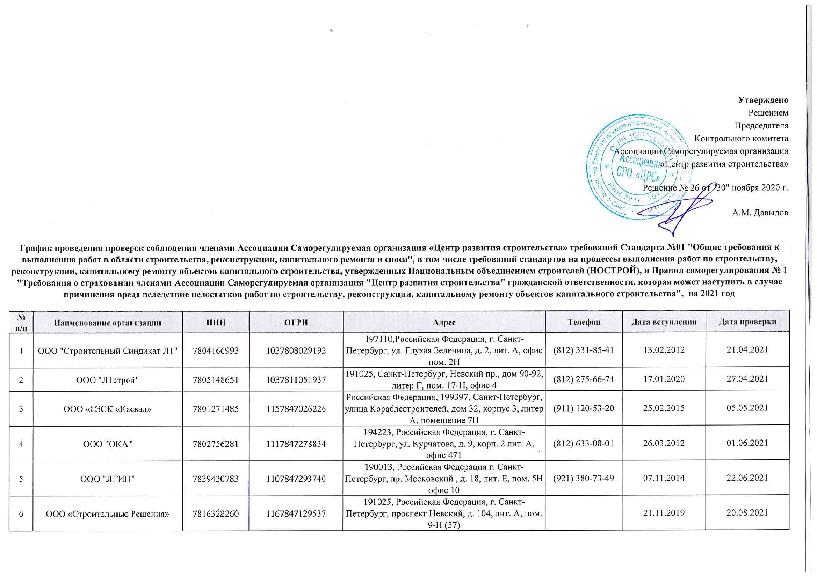

 |  |  |  |  |  |  | Утверждено
 |  |  |  |  |  |  | Решением
 |  |  |  |  |  |  | Председателя
 |  |  |  |  |  |  | Контрольного комитета
 |  |  |  |  |  |  | Ассоциации Саморегулируемая организация
 |  |  |  |  |  |  | «Центр развития строительства»
 |  |  |  |  |  |  | Решение № 26 от "30" ноября 2020 г.

 |  |  |  |  |  |  | А.М. Давыдов
График проведения проверок соблюдения членами Ассоциации Саморегулируемая организация «Центр развития строительства» требований Стандарта №01 "Общие требования к выполнению работ в области строительства, реконструкции, капитального ремонта и сноса", в том числе требований стандартов на процессы выполнения работ по строительству, реконструкции, капитальному ремонту объектов капитального строительства, утвержденных Национальным объединением строителей (НОСТРОЙ), и Правил саморегулирования № 1 "Требования о страховании членами Ассоциации Саморегулируемая организация "Центр развития строительства" гражданской ответственности, которая может наступить в случае причинения вреда вследствие недостатков работ по строительству, реконструкции, капитальному ремонту объектов капитального строительства", на 2021 год

№ п/п | Наименование организации | ИНН | ОГРН | Адрес | Телефон | Дата вступления | Дата проверки
1 | ООО "Строительный Синдикат Л1" | 7804166993 | 1037808029192 | 197110,Российская Федерация, г. Санкт-Петербург, ул. Глухая Зеленина, д. 2, лит. А, офис пом. 2Н | (812) 331-85-41 | 2012-02-13 | 2021-04-21
2 | ООО "Л1строй" | 7805148651 | 1037811051937 | 191025, Санкт-Петербург, Невский пр., дом 90-92, литер Г, пом. 17-Н, офис 4 | (812) 275-66-74 | 2020-01-17 | 2021-04-27
3 | ООО «СЗСК «Каскад» | 7801271485 | 1157847026226 | Российская Федерация, 199397, Санкт-Петербург, улица Кораблестроителей, дом 32, корпус 3, литер А, помещение 7Н | (911) 120-53-20 | 2015-02-25 | 2021-05-05
4 | ООО "ОКА" | 7802756281 | 1117847278834 | 194223, Российская Федерация, г. Санкт-Петербург, ул. Курчатова, д. 9, корп. 2 лит. А, офис 471 | (812) 633-08-01 | 2012-03-26 | 2021-06-01
5 | ООО "ЛГИП" | 7839430783 | 1107847293740 | 190013, Российская Федерация г. Санкт-Петербург, пр. Московский , д. 18, лит. Е, пом. 5Н офис 10 | (921) 380-73-49 | 2014-11-07 | 2021-06-22
6 | ООО «Строительные Решения» | 7816322260 | 1167847129537 | 191025, Российская Федерация, г. Санкт-Петербург, проспект Невский, д. 104, лит. А, пом. 9-Н (57) |  | 2019-11-21 | 2021-08-20
7 | ООО "ЭКСПОПРОЕКТ" | 7841087411 | 1197847249148 | 191186, РФ, г. Санкт-Петербург, наб. Канала Грибоедова , д. 6/2, лит. А, пом. 20-Н, №5 | (812 ) 242-51-47 | 2020-02-21 | 2021-09-23
8 | ООО «Тоун СПб» | 7804456011 | 1117847071627 | 196641,г. Санкт-Петербург, пос. Металлострой, дорога на Металлострой, д. 3, корп. 8, стр.1, офис №21 | (812) 740-61-01 | 2012-06-04 | 2021-10-13
9 | ООО "Евросервис" | 7814542213 | 1127847373940 | 196128, Российская Федерация, г. Санкт-Петербург, ул. Кузнецовская, д. 21, оф. 513,514 | (812) 643-23-23 | 2012-09-28 | 2021-10-15
10 | ООО "АМТЭЛ" | 7801088899 | 1037800034777 | 199178, г. Санкт-Петербург, линия 10-я В.О., дом 57, литер "А", кабинет 1. | (812) 702-07-06 | 2012-05-23 | 2021-11-10
11 | ООО "ИКП" | 7814616842 | 1147847242795 | 197375, г. Санкт-Петербург, улица Репищева, дом 10, корпус 3, литера А, помещение 22-Н | (812) 677-17-80 | 2014-11-19 | 2021-11-12
12 | ООО "Невский дом" | 7813278358 | 1177847165319 | 197022, Российская Федерация, г. Санкт-Петербург, пр. Большой П.С., дом 100, Литер А, офис 28-Н (3) | (909 ) 577-85-17 | 2020-11-16 | 2021-11-19

